Drift af DAC
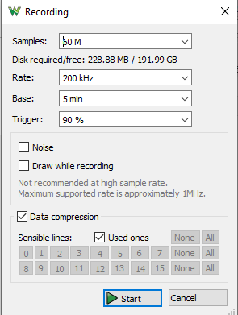
Excel ark med resultater fra måling af drift af dac modul over 5 min.
Testen udføres ved at 8 RPIs med DAC kort kører programmet placeret under "\Målejournal\General Timing\Drift af DAC modul" med "sudo nice -n -20" for at givet det den højeste prioritet mulig.
GPIO 37 bruges som input pin til at starte afspillning af filen, og højre kanal bruges til at måle signalet med en analog discovery 2.

